１ 利用者数（農村）
１ 恩方農村環境改善センター 延べ利用者数(開館：昭和５５年６月１日)
区分 | 多目的ホール |  | 生活改善室(和室） |  | 会議室 (平成9年まで別館、10年から図書室を会議室に兼ねて使用。) |  | 計 |  | 図書室
 | 回数 | 人数 | 回数 | 人数 | 回数 | 人数 | 回数 | 人数 | 回数 | 人数
昭和５６年度 | 324 | 8,505 | 233 | 6,351 | 64 | 825 | 621 | 15,681 | 827 | 312
昭和５７年度 | 242 | 10,021 | 218 | 5,369 | 73 | 855 | 533 | 16,245 | 600 | 101
昭和５８年度 | 296 | 11,212 | 220 | 6,118 | 85 | 1,009 | 601 | 18,339 | 1,327 | 519
昭和５９年度 | 373 | 13,800 | 317 | 8,129 | 97 | 1,126 | 787 | 23,055 | 1,078 | 504
昭和６０年度 | 404 | 15,844 | 336 | 9,189 | 103 | 1,269 | 843 | 26,302 | 789 | 296
昭和６１年度 | 431 | 17,081 | 402 | 10,142 | 122 | 1,357 | 955 | 28,580 | 495 | 175
昭和６２年度 | 494 | 18,021 | 399 | 9,990 | 100 | 1,137 | 993 | 29,148 | 857 | 251
昭和６３年度 | 383 | 15,406 | 354 | 8,300 | 118 | 1,300 | 855 | 25,006 | 619 | 159
平成元年度 | 266 | 14,268 | 315 | 9,691 | 74 | 831 | 655 | 24,790 | 290 | 117
平成 ２年度 | 262 | 11,305 | 345 | 8,295 | 66 | 809 | 673 | 20,409 | 108 | 95
平成 ３年度 | 301 | 12,075 | 293 | 7,391 | 27 | 330 | 621 | 19,796 | 29 | 69
平成 ４年度 | 349 | 12,223 | 333 | 7,413 | 16 | 227 | 698 | 19,863 | 262 | 121
平成 ５年度 | 411 | 12,809 | 282 | 6,505 | 21 | 207 | 714 | 19,521 | 366 | 139
平成 ６年度 | 336 | 11,456 | 268 | 6,053 | 25 | 294 | 629 | 17,803 | 371 | 141
平成 ７年度 | 370 | 9,083 | 278 | 5,756 | 38 | 411 | 686 | 15,250 | 136 | 47
平成 ８年度 | 279 | 6,969 | 294 | 5,209 | 49 | 549 | 622 | 12,727 | 57 | 23
平成 ９年度 | 250 | 6,883 | 230 | 4,082 | 42 | 436 | 522 | 11,401 | 18 | 12
平成１０年度 | 253 | 6,794 | 195 | 3,560 | 35 | 334 | 483 | 10,688 | 23 | 5
平成１１年度 | 254 | 6,364 | 198 | 3,791 | 32 | 339 | 484 | 10,494 | 61 | 16
平成１２年度 | 284 | 7,460 | 184 | 3,386 | 27 | 265 | 495 | 11,111 | 242 | 72
平成１３年度 | 311 | 7,608 | 222 | 3,915 | 12 | 126 | 545 | 11,649 | 89 | 42
平成１４年度 | 310 | 7,414 | 212 | 3,694 | 33 | 354 | 555 | 11,462 | 44 | 17
平成１５年度 | 343 | 7,861 | 244 | 4,367 | 49 | 570 | 636 | 12,798
平成1６年度 | 372 | 7,722 | 229 | 4,045 | 60 | 597 | 661 | 12,364
平成1７年度 | 390 | 7,367 | 240 | 4,494 | 60 | 551 | 690 | 12,412
平成１８年度 | 449 | 5,912 | 298 | 5,059 | 101 | 1,030 | 848 | 12,001
平成１９年度 | 399 | 6,267 | 306 | 5,130 | 141 | 1,375 | 846 | 12,772
平成２０年度 | 377 | 5,662 | 237 | 4,134 | 109 | 1,107 | 723 | 10,903
平成２１年度 | 393 | 5,333 | 203 | 3,626 | 128 | 1,237 | 724 | 10,196
平成２２年度 | 359 | 5,158 | 150 | 3,089 | 78 | 907 | 587 | 9,154 | 小ホール （平成25年度から多目的ホールと小ホールをわけて統計する。）
平成２３年度 | 332 | 4,431 | 166 | 3,210 | 78 | 895 | 576 | 8,536
平成２４年度 | 369 | 4,633 | 177 | 3,532 | 92 | 713 | 638 | 8,878
平成２５年度 | 558 | 7,716 | 180 | 3,380 | 89 | 774 | 840 | 11,935 | 13 | 65
平成２６年度 | 575 | 6,934 | 176 | 3,125 | 121 | 992 | 906 | 11,442 | 34 | 391
平成２７年度 | 586 | 7,226 | 220 | 4,021 | 219 | 1,359 | 1,056 | 13,027 | 31 | 421
平成２８年度 | 532 | 6,012 | 261 | 5,844 | 130 | 881 | 1,028 | 13,067 | 105 | 330
平成２９年度 | 523 | 5,698 | 293 | 6,327 | 176 | 1,330 | 1,107 | 14,011 | 115 | 656
平成３０年度 | 532 | 5,438 | 290 | 6,404 | 42 | 328 | 953 | 12,562 | 89 | 392
令和1年度 | 495 | 4,966 | 245 | 5,451 | 45 | 336 | 882 | 11,073 | 97 | 320
令和2年度 | 415 | 4,106 | 124 | 2,116 | 70 | 405 | 714 | 6,887 | 105 | 260
令和3年度 | 570 | 4,894 | 136 | 2,126 | 83 | 390 | 862 | 7,560 | 73 | 150
令和4年度 | 561 | 4,980 | 197 | 3,730 | 116 | 569 | 967 | 9,483 | 93 | 204
 |  |  |  |  |  |  |  | ※図書室は１４年９月で終了
延べ利用者数

延べ利用者数（内訳）

3 利用率（憩の家）
利用率（%）
３ 恩方老人憩の家 利用率（%）
 | 広さ（㎡） | H26 | H27 | H28 | H29 | H30 | H31 | R2 | R3 | R4
娯楽室Ⅰ（和） | 84 | 97.5 | 91.0 | 91.8 | 93.7 | 94.5 | 97.7 | 86.2 | 74.0 | 94.0
講習室（洋） | 70 | 73.8 | 65.2 | 61.7 | 63.3 | 61.6 | 80.4 | 49.2 | 55.9 | 56.6
娯楽室Ⅱ（和） | 27.8 | 20.3 | 11.7 | 22.2 | 7.8 | 10.4 | 26.5 | 9.5 | 14.5 | 11.7
会議室（洋） | 35 | 58.6 | 42.0 | 40.7 | 46.1 | 58.2 | 57.8 | 32.9 | 33.3 | 31.3

※図書室、談話コーナーの利用率データはなし。
※利用率の出し方：
年間の利用回数/４４６日（年間の開館日数×２）
（半日を１単位としている ）

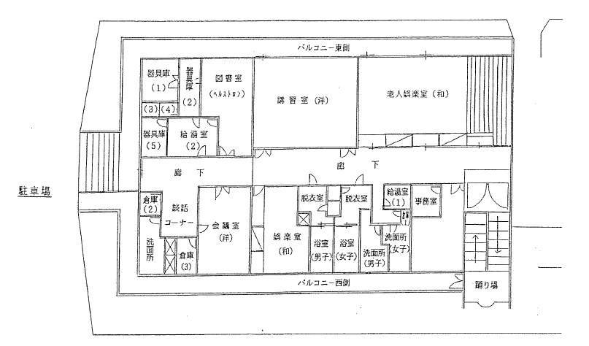
憩の家
（2階）

4 利用率（農村）
午前
４ 恩方農村環境改善センター 利用率（R2のみ）

午前
 | 広さ（㎡） | 6月 | 7月 | 8月 | 9月 | 10月 | 11月 | 12月 | 1月 | 2月 | 3月
ホール | 169 | 94.7 | 81.5 | 69.2 | 84.6 | 88.9 | 80 | 75 | 83.3 | 95.8 | 92.3
小ホール | 65 | 5.3 | 7.4 | 23.1 | 23.1 | 22.2 | 24 | 25 | 12.5 | 8.3 | 7.7
会議室 | 35 | 0 | 11.1 | 3.8 | 3.8 | 3.7 | 4 | 8.3 | 4.2 | 0 | 7.7
和室 | 30 | 21.1 | 14.8 | 0 | 15.4 | 14.8 | 16 | 4.2 | 4.2 | 4.2 | 19.2

午後
午後
 | 広さ（㎡） | 6月 | 7月 | 8月 | 9月 | 10月 | 11月 | 12月 | 1月 | 2月 | 3月
ホール | 169 | 94.7 | 81.5 | 69.2 | 84.6 | 88.9 | 80 | 75 | 83.3 | 95.8 | 92.3
小ホール | 65 | 5.3 | 7.4 | 23.1 | 23.1 | 22.2 | 24 | 25 | 12.5 | 8.3 | 7.7
会議室 | 35 | 0 | 11.1 | 3.8 | 3.8 | 3.7 | 4 | 8.3 | 4.2 | 0 | 7.7
和室 | 30 | 21.1 | 14.8 | 0 | 15.4 | 14.8 | 16 | 4.2 | 4.2 | 4.2 | 19.2

夜間
 | 広さ（㎡） | 6月 | 7月 | 8月 | 9月 | 10月 | 11月 | 12月 | 1月 | 2月 | 3月
ホール | 169 | 63.2 | 44.4 | 34.6 | 42.3 | 55.6 | 40 | 37.5 | 16.7 | 16.7 | 19.2
小ホール | 65 | 0 | 0 | 0 | 0 | 0 | 0 | 0 | 0 | 0 | 0
会議室 | 35 | 0 | 0 | 0 | 0 | 0 | 0 | 0 | 0 | 0 | 0
和室 | 30 | 10.5 | 7.4 | 11.5 | 7.7 | 7.4 | 0 | 12.5 | 0 | 0 | 0

夜間
※4月、5月はコロナにより利用率０%
※利用率の出し方：
年間の利用回数/248日（１日を１単位としている）

